1.PushCookie
コンセプト
クッキークリッカーをパクる
参考： | https://orteil.dashnet.org/cookieclicker/
サンプル： | https://ohara-fic-game.fool.jp/2023GameEngine2/pushCookie/

大前提
仕様書とはプランナーから一方的に出されるようなものではありません。
プランナーから出された初期仕様を元に、
足りないところを追加し、分かりにくいところを書き直し、何度も追加修正を行うものです。
そのため、組んだ相手によって正解が変わってしまいます。
今回のプランナーは教員ですが、ただ課題を受け取ったように使うのではなく、
分からない部分は質問し、修正を要求し、提案と話し合いを行ってください。
その努力をしないものは例え新卒入社できても使用期間内で契約を切られるでしょう。
（一般的な会社では殆どあり得ない事ですが、ゲーム会社では普通に起こります）

やり方

・二人で一組になる
・お互いがエンジニア役とプランナー役をする
・仕様の曖昧な部分はエンジニアが質問し、プランナーが詳細を確定させる
・場合によっては仕様を削っても良い（エンジニア側の力量不足により実装が出来ない場合など）
A
B
 |  |  | エンジニアとして質問

仕様書A
仕様書B
 |  |  | プランナーとして修正

・最終的にお互いの仕様書は似て非なるものになるはず
・作成途中に期間内で間に合いそうにないと思った仕様はプランナーと交渉して変更or削除を要求する
・出来上がった仕様書でゲームを作成する

仕様意図
クッキークリッカーをパクるが、完コピは大変なので適当に改変する。

使用リソース
gitHubリポジトリ内

ゲームアウトライン

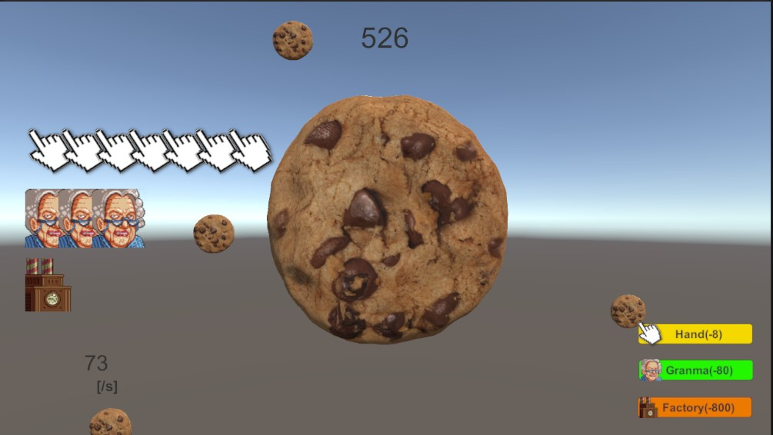
・完成画面イメージ
 |  |  |  |  |  |  | ・中央のクッキーをクリックする事でクッキーが生成される
 |  |  |  |  |  |  | ・生成されたクッキーは上から降ってくる
 |  |  |  |  |  |  | ・中央上に現在の総クッキー数が表示される
 |  |  |  |  |  |  | ・左下に現在のクッキーの秒間生産速度が表示される
 |  |  |  |  |  |  | ・右下にアチーブメント召喚ボタンが配置されている
 |  |  |  |  |  |  | ・アチーブメントの召喚には決められたコスト(クッキー)を支払う
 |  |  |  |  |  |  | ・召喚されたアチーブメントは中央左から配置されていく
 |  |  |  |  |  |  | ・アチーブメントは一定時間ごとに決められたクッキーを生産する

UI
①
③
⑤
 |  |  |  |  |  |  | ③総クッキー数の表示
 |  |  |  |  |  |  |  | 画面中央上
 |  |  |  |  |  |  |  | 桁数はとにかく沢山表示できるように
 |  |  |  |  |  |  |  | フォントサイズは32以上

②
 |  |  |  |  |  |  | ④秒間クッキー数の表示
 |  |  |  |  |  |  |  | 画面中央上
 |  |  |  |  |  |  |  | 桁数はとにかく沢山表示できるように
 |  |  |  |  |  |  |  | フォントサイズは24以上
④
 |  |  |  |  |  |  | ⑤召喚済みアチーブメント表示
 |  |  |  |  |  |  |  | 左端に寄せる形で表示
①Windowサイズ |  |  |  |  |  |  |  | 多少重なっても良い
 | 横 | 1280
 | 縦 | 720 |  |  |  |  | ⑥クッキーボタン
 | アスペクト比 |  | 16:09:00 |  |  |  |  | 3Dモデルの上に透明なボタンを配置することで実装
 |  |  |  |  |  |  |  | クリックすると１つクッキーを生産するボタン
②ボタン |  |  |  |  |  |  |  | インゲーム中は常にゆっくりと回転している
 | 右下に下記の順でボタンを配置 |  |  |  |  |  |  | ボタンを押された瞬間は一瞬縮んで元に戻る。
 | ・Handボタン
 | ・Grandmaボタン
 | ・Factoryボタン
 | ボタンの左端にアチーブメント画像を添える
 | ボタンの色は自由。

クリック挙動イメージ
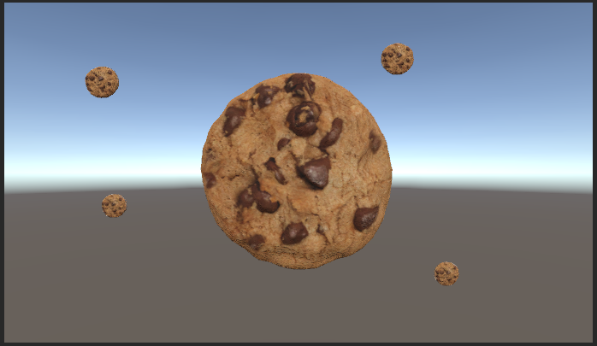
クリックしたら落ちてくる
 |  |  |  |  |  |  |  | ①中央のクッキー
 |  |  |  |  |  |  |  |  | クッキーをクリックすると、クッキーが生成される。
 |  |  |  |  |  |  |  |  | クッキーが映っていない部分をクリックしても生成されない。
 |  |  |  |  |  |  |  |  | 連打しても生成される。

クリック！
 |  |  |  |  |  |  |  | ②降ってくるクッキー
 |  |  |  |  |  |  |  |  | 中央クッキーを押してクッキーが生成された際に降ってくる。
 |  |  |  |  |  |  |  |  | アチーブメントによる生成の際も一定数降ってくる。
 |  |  |  |  |  |  |  |  | 全て中央クッキーより後ろに降ってくる。
 |  |  |  |  |  |  |  |  | 遠くに降ってくるクッキーと
 |  |  |  |  |  |  |  |  | やや手前に降ってくるクッキーがある

 |  |  |  |  |  |  |  | 意図： | クリックするばかりのゲームのため、クリックするだけでもある程度の楽しさを生み出したい。
 |  |  |  |  |  |  |  |  | 楽しさを生み出すインタラクティブを意識して頂きたいです。

中央のクッキーの挙動
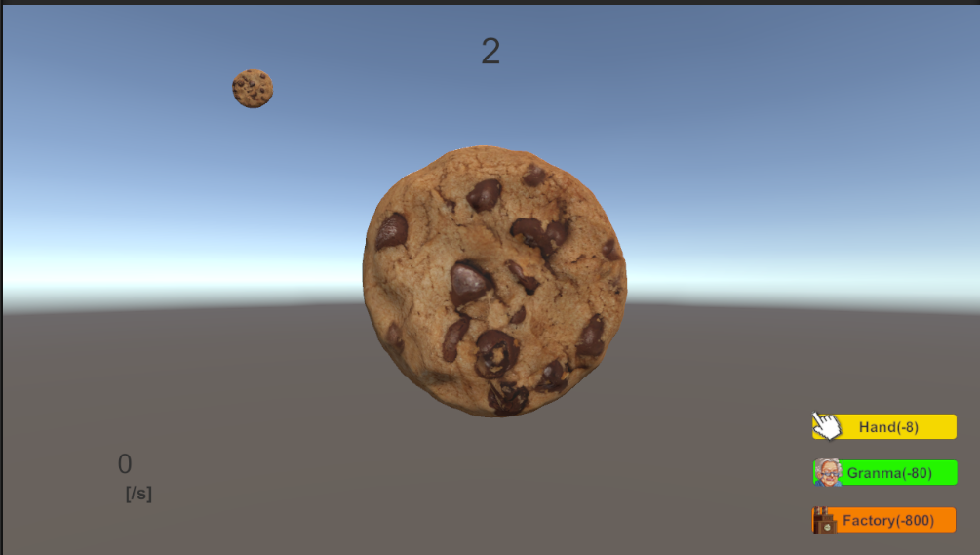

 |  |  |  |  |  | ①クリックした際
 |  |  |  |  |  |  | 一気に小さくなる

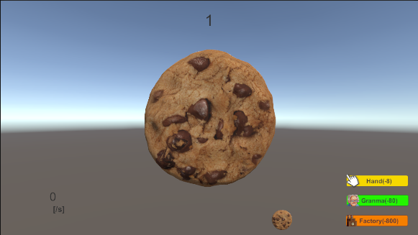

 |  |  |  |  |  | ②クリック後
 |  |  |  |  |  |  | 緩やかにもとの大きさに戻る。
 |  |  |  |  |  |  | 緩やかと言っても①と比べてなので、
 |  |  |  |  |  |  | 目視で確認できる程度の速度で良い。

落ちてくるクッキーの挙動

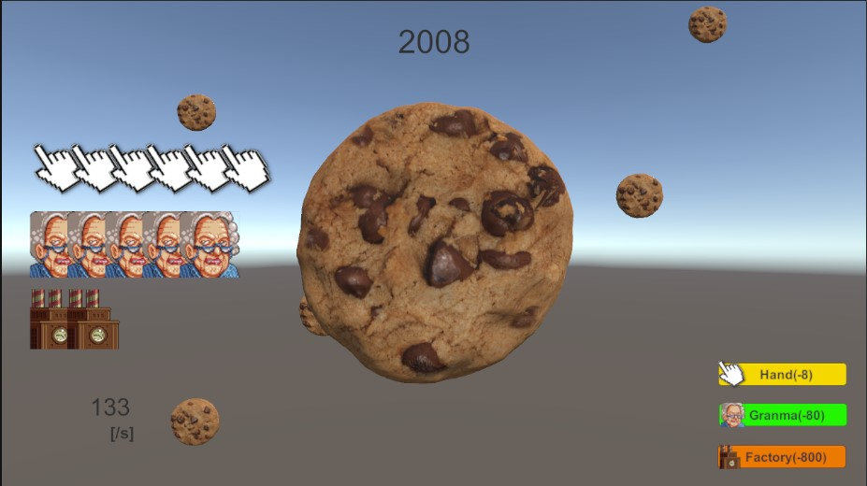
①
 |  |  |  |  |  |  | クッキーが生成された際に
 |  |  |  |  |  |  | 手前or奥に生成され、落下してくる。

②
 |  |  |  |  |  |  | ① | 奥

 |  |  |  |  |  |  | ② | 手前

 |  |  |  |  |  |  | もう少し分かりやすく差をつけてもよい。
 |  |  |  |  |  |  | どちらの降るかは完全なランダムにすること。

アチーブメント挙動

アチーブメントはコスト(クッキー)を払うことで召喚。
決められた時間毎にクッキーを生成する。
コストと秒間は好きに決めて良い

①Hand |  |  | ②Grandma |  | ②Grandma

コスト | 8 |  | コスト | 80 | コスト | 800
秒間 | 1 |  | 秒間 | 5 | 秒間 | 80

アチーブメントで生成されるクッキーと落下クッキーの関係

アチーブメントから生成されるクッキーも落下クッキーに影響を与える。
ただし、生成されるクッキー全てを落下させるととんでもない数になるので、
秒間ｍ以上の時、秒間ｎ降らせる、という形で落下させる。
（例：秒間80クッキー生成されている際に、秒間1個降らす。など）

その他

特になし。

2.RollingCookie
 | コンセプト
 | クッキークリッカーのパクリを始めたら突然ランゲームが始まる。

 | 仕様意図
1 | ・Cookie1の手直し
1 | ・タイトル画面とゲームオーバー画面が欲しい
1 | ・クッキーをクリックするだけでは飽きるので、イベント的に別ゲーが始まる

 | 仕様リソース

1 | Cookie1と同じ

 | 修正機能仕様

1 | ・Prefabを使用する
 | ・全てのオブジェクトにRigidbodyを付ける
1 | ・物理挙動をする全てのオブジェクトにRigidBodyを付ける

 |  | 回転するクッキー
 | 1 | ・Rigidbody経由の回転に変更

 |  | 落下するクッキー
 | 1 | ・Prefabで複製する
 | 1 |  | 画面外で作成して落ちてくる
 | 1 |  | 画面外に出たら消す
 | 1 | ・Rigidbodyで動く
 |  |  | AddForceを使って段々加速させる
 | 1 |  | UseGravityで自由落下

 | 追加機能仕様

1 | ・クリック数のカウント
 |  | → | 内部でカウント。表示はされない。
1 | ・指定クリック後にイベントが発生
1 |  | 32クリック後
1 |  | ランゲームに移行する
1 | ・ランゲームシーンを作る
1 | ・ゲームオーバーシーンを作る

 |  | ランゲーム仕様

1 |  | ・別シーンとして作る
 |  |  | クリアしたらクリックに戻る
1 |  | ・ゲームオーバーシーンも作る。

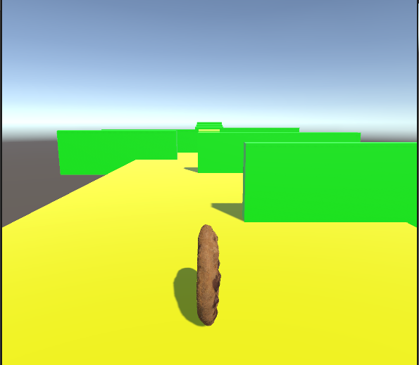
 |  | 画面イメージ
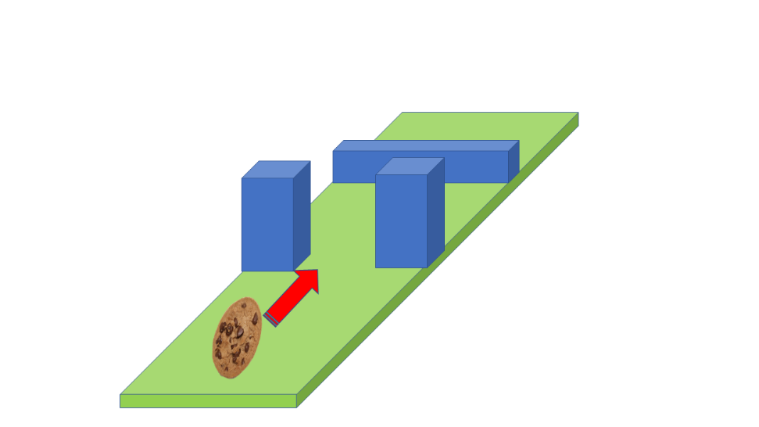

 |  | 上図のようなクオータービューのランゲームを作成する。 |  |  |  | →
1 |  |  | ・クッキーは図のように縦に転がっていく |  |  |  | 図のクォータービューはやりづらすぎたのでこっちで。
 |  |  | ・カメラは図のような形
1 |  |  | ・移動とジャンプで障害物を避ける

 |  | 操作性
1 |  | ・左右スワイプで左右に移動
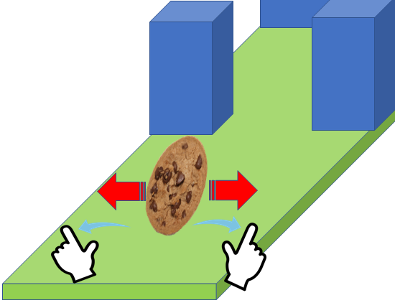

1 |  | ・タップでジャンプ
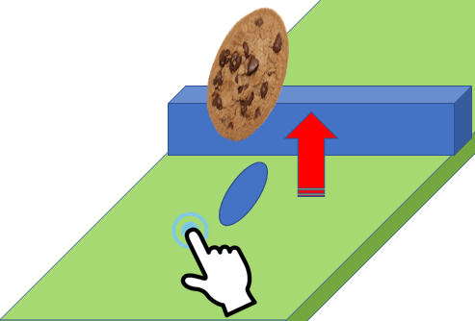

1 |  | ・タップやスワイプの位置は画面上のどこでも良い

 |  | ステージ
 |  | 以下の順で障害物が出るステージをお願い致します。 |  |  | → | 下のままだと面白みにかけすぎるので多少改造した。

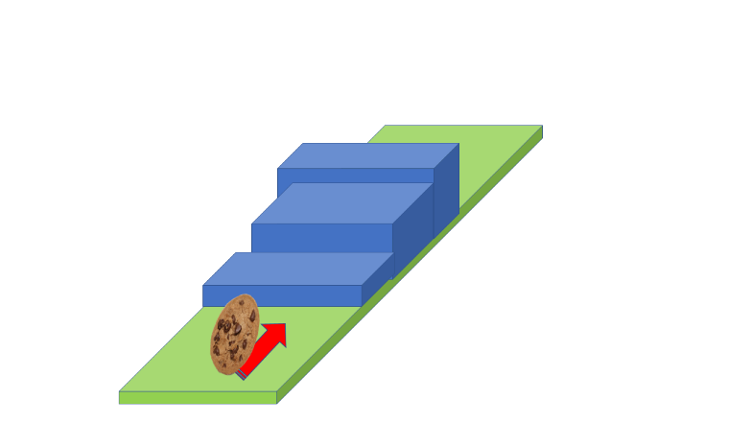
1 |  | 1.通り抜け |  |  | 2.落とし穴 |  |  | ・段差
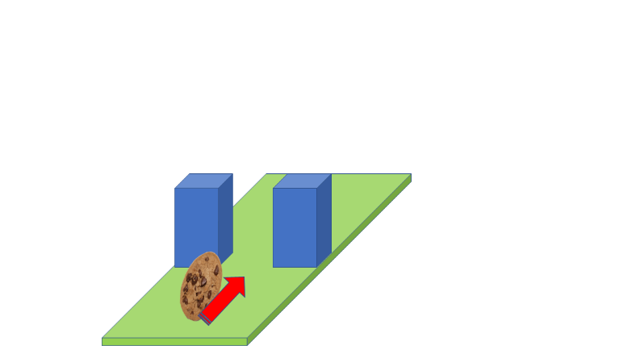
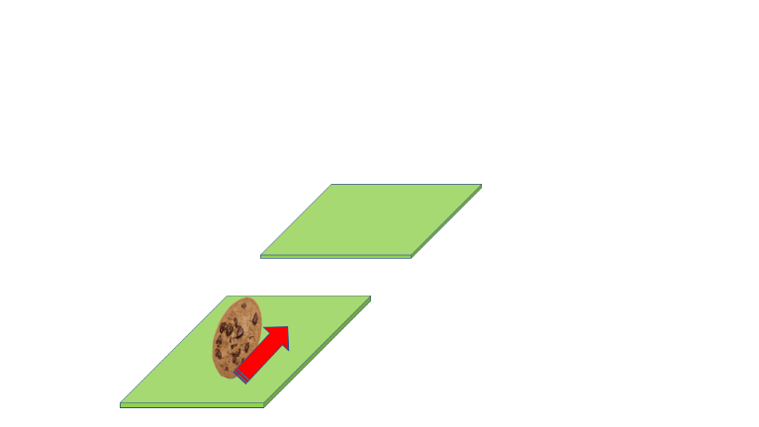

 |  | ゲームオーバー判定
 |  | ・クッキー側面の前面が障害物に当たる |  | → | クソゲー過ぎたので無しで
1 |  | ・穴に落ちる

1 |  | ゲームオーバーになったら、ゲームオーバーシーンに遷移

 |  | クリアシーン判定
1 |  | ・ステージ全てクリアしたらクリア判定

1 |  | クリアしたら、元のクリックシーンに戻る。

 |  | ゲームオーバー仕様

1 | 1 | ・ゲームオーバーと分かる画像が表示される
1 | 1 | ・何かしらクリックしたらクリックに戻る

 | シーン遷移図
ランゲーム
①
②
クリック
 |  |  |  |  | 1 | クリア
 |  |  |  |  | 2 | 32クリック
 |  |  |  |  | 3 | ゲームオーバー
③
 |  |  |  |  | 4 | 画面をクリック

④
ゲームオーバー

3.BattleCookie
コンセプト
クッキークリッカーのパクリを始めたら突然ランゲームが始まる。

仕様意図
・Cookie2の手直し
・ランゲームシーンのロードが重すぎるのでなんとかする
・クリックシーンにUIを付ける
・格ゲーを追加したい

仕様リソース

頑張って集める

修正機能仕様

ランゲームのロード時間を減らす
・ゲームが止まったかと思うほど長い
 | → | UXが悪くなりすぎなので、どうにかして短くしてください
 |  | ３秒以内くらいに。
・リファクタリング
 | → | ジャンプなどの動作のコードが悪いので、最適化してください。

ゲームオーバーシーンの修正
・クッキーのカウントを０にする。

追加機能仕様

 | クリックシーン仕様
29

現在のクリック数が表示される

Warning!

イベント発生時にイベント発生を知らせるポップが出る。

 | 格ゲーシーン仕様

 | ・64クリックで格ゲーが発生
 | ・３D格ゲーで自機はクッキー
 | ・敵は何でもいい。
 | ・戦闘方法はモンスターファーム初代を参考。
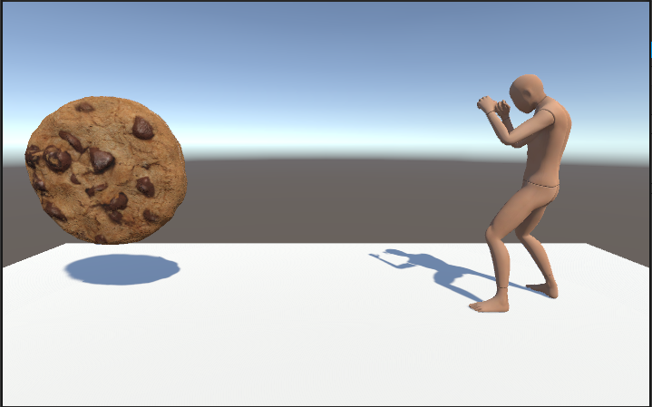

 |  |  |  |  | ・離れた位置から開始

Attack!
Push!

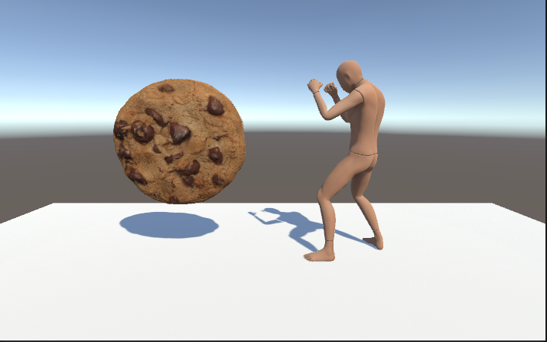

 |  |  |  |  | ・単位時間ごとにじわじわ近付く

Attack!
Push!

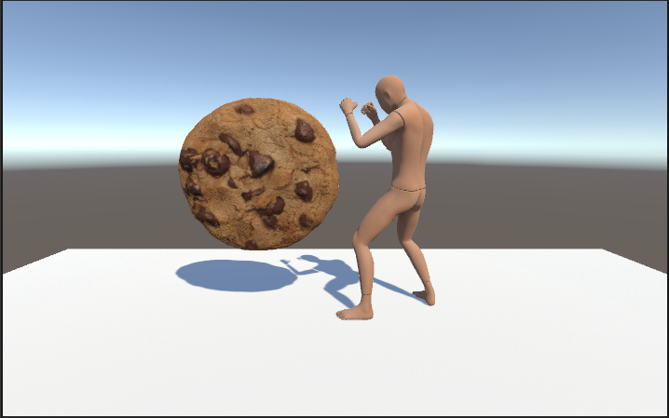
バトル

 |  |  |  |  | ・射程距離に入ったら攻撃
 |  |  |  |  |  | → 単純攻撃
 |  |  |  |  |  | → 一旦距離を取って仕切り直し
 |  |  |  |  | ・敵の攻撃にタイミングよくPUSHしたら、スタンさせられる
 |  |  |  |  |  | → 連続攻撃
 |  |  |  |  |  | → 何回攻撃できるかは任せます。
Attack!
Push!
 |  |  |  |  | ・どんなモーションで攻撃するかもお任せします。

 |  |  |  |  | ・敵機も自機もライフは4

 |  |  |  |  | ・負けたらゲームオーバーシーンへ

シーン遷移図
ランゲーム
①
②
クリック
 |  |  | 1 | クリア
 |  |  | 2 | 32クリック
 |  |  | 3 | ゲームオーバー
③
 |  |  | 4 | 画面をクリック
 |  |  | 5 | 64クリック
④
ゲームオーバー
①
③

格ゲー

